Задание 2
Корреляционное поле
Пример 1 |  |  | xср | yср | (x-xср) | (y-yср) | (x-xср)2 | (y-yср)2 | (x-xср)(y-yср) | ∑(x-xср)(y-yср) | ∑(x-xср)2 | ∑(y-yср)2 | r
№ | x | y | 35.7 | 24.2 | -16.7 | -7.2 | 278.89 | 51.84 | 120.24 | 416.6 | 588.1 | 1007.6 | 0.54118979227
1 | 19 | 17 |  |  | -3.7 | -17.2 | 13.69 | 295.84 | 63.64
2 | 32 | 7 |  |  | -2.7 | -7.2 | 7.29 | 51.84 | 19.44
3 | 33 | 17 |  |  | 8.3 | 3.8 | 68.89 | 14.44 | 31.54
4 | 44 | 28 |  |  | -7.7 | 2.8 | 59.29 | 7.84 | -21.56
5 | 28 | 27 |  |  | -0.7 | 6.8 | 0.49 | 46.24 | -4.76
6 | 35 | 31 |  |  | 3.3 | -4.2 | 10.89 | 17.64 | -13.86
7 | 39 | 20 |  |  | 3.3 | -7.2 | 10.89 | 51.84 | -23.76
8 | 39 | 17 |  |  | 8.3 | 10.8 | 68.89 | 116.64 | 89.64
9 | 44 | 35 |  |  | 8.3 | 18.8 | 68.89 | 353.44 | 156.04
10 | 44 | 43

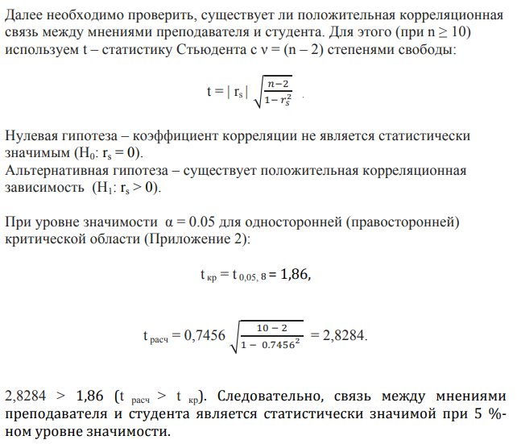
Пример 2 |  |  | di = xi - yi | di2 | ∑di2 | r
xi | Проф. | yi | 1 | 1 | 42 | 0.745455
3 | профессор | 2 | 0 | 0
1 | врач | 1 | -3 | 9
4 | учитель школы | 7 | -2 | 4
2 | директор магазина | 4 | 3 | 9
8 | бухгалтер | 5 | 3 | 9
6 | банкир | 3 | 0 | 0
9 | водитель | 9 | -3 | 9
5 | журналист | 8 | 0 | 0
10 | ди-джей | 10 | 1 | 1
7 | программист | 6 | 0 | 0
Корреляционное поле

 |  |  |  |  |  |  | tкр | 1.86
 |  |  |  |  |  |  | tрасч | 3.1632186742

Задание 3.1
Корреляционное поле
Номер испытуемых | Стаж (мес.), y | Время решения (мин.), x | Стаж (мес.), y | Время решения (мин.), x |  |  | di = xi - yi | di2 | ∑di2 | r
1 | 32 | 12 | 10 | 4 |  |  | -6 | 36 | 306 | -0.85454545455
2 | 15 | 24 | 1 | 10 |  |  | 9 | 81
3 | 16 | 23 | 2 | 9 |  |  | 7 | 49
4 | 18 | 21 | 4 | 8 |  |  | 4 | 16
5 | 20 | 20 | 5 | 7 |  |  | 2 | 4
6 | 28 | 9 | 8 | 1 |  |  | -7 | 49
7 | 21 | 11 | 6 | 3 |  |  | -3 | 9
8 | 29 | 10 | 9 | 2 |  |  | -7 | 49
9 | 23 | 15 | 7 | 5 |  |  | -2 | 4
10 | 17 | 16 | 3 | 6 |  |  | 3 | 9

 |  |  |  |  | |r| | 0.85454545455
 |  |  |  |  | tкр | 1.86
 |  |  |  |  | tрасч | 4.653693452

Задание 3.2
x, A | 1 | 2 | 3 | 4 | 5 | 6 | 7 | 8 | 9 | 10
y, B | 3 | 10 | 7 | 2 | 8 | 5 | 6 | 9 | 1 | 4
z, C | 6 | 2 | 1 | 3 | 9 | 4 | 5 | 7 | 10 | 8

Корреляционное поле
x, A | 1 | 2 | 3 | 4 | 5 | 6 | 7 | 8 | 9 | 10
y, B | 3 | 10 | 7 | 2 | 8 | 5 | 6 | 9 | 1 | 4

di = xi - yi | -2 | -8 | -4 | 2 | -3 | 1 | 1 | -1 | 8 | 6
di2 | 4 | 64 | 16 | 4 | 9 | 1 | 1 | 1 | 64 | 36
∑di2 | 200
r | -0.21

Корреляционное поле
x, A | 1 | 2 | 3 | 4 | 5 | 6 | 7 | 8 | 9 | 10
z, C | 6 | 2 | 1 | 3 | 9 | 4 | 5 | 7 | 10 | 8

di = xi - zi | -5 | 0 | 2 | 1 | -4 | 2 | 2 | 1 | -1 | 2
di2 | 25 | 0 | 4 | 1 | 16 | 4 | 4 | 1 | 1 | 4
∑di2 | 60
r | 0.64

Корреляционное поле
y, B | 3 | 10 | 7 | 2 | 8 | 5 | 6 | 9 | 1 | 4
z, C | 6 | 2 | 1 | 3 | 9 | 4 | 5 | 7 | 10 | 8

di = yi - zi | -3 | 8 | 6 | -1 | -1 | 1 | 1 | 2 | -9 | -4
di2 | 9 | 64 | 36 | 1 | 1 | 1 | 1 | 4 | 81 | 16
∑di2 | 214
r | -0.30

Задание 4.1
№ | Данные по агрес., x | Данные по IQ, y | xср | yср | (x-xср) | (y-yср) | (x-xср)2 | (y-yср)2 | (x-xср)(y-yср) | ∑(x-xср)(y-yср) | ∑(x-xср)2 | ∑(y-yср)2 | r
1 | 24 | 100 | 24.57 | 110.64 | -0.57 | -10.64 | 0.32653061224 | 113.27040816 | 6.0816326531 | -276.14285714 | 207.43 | 2073.2142857 | -0.42109242546
2 | 27 | 115 |  |  | 2.43 | 4.36 | 5.8979591837 | 18.984693878 | 10.581632653
3 | 26 | 117 |  |  | 1.43 | 6.36 | 2.0408163265 | 40.413265306 | 9.0816326531
4 | 21 | 119 |  |  | -3.57 | 8.36 | 12.755102041 | 69.841836735 | -29.846938776
5 | 20 | 134 |  |  | -4.57 | 23.36 | 20.897959184 | 545.55612245 | -106.7755102
6 | 31 | 94 |  |  | 6.43 | -16.64 | 41.326530612 | 276.98469388 | -106.98979592
7 | 26 | 105 |  |  | 1.43 | -5.64 | 2.0408163265 | 31.841836735 | -8.0612244898
8 | 22 | 103 |  |  | -2.57 | -7.64 | 6.612244898 | 58.413265306 | 19.653061224
9 | 20 | 111 |  |  | -4.57 | 0.36 | 20.897959184 | 0.12755102041 | -1.6326530612
10 | 18 | 124 |  |  | -6.57 | 13.36 | 43.183673469 | 178.41326531 | -87.775510204
11 | 30 | 122 |  |  | 5.43 | 11.36 | 29.469387755 | 128.98469388 | 61.653061224
12 | 29 | 109 |  |  | 4.43 | -1.64 | 19.612244898 | 2.6989795918 | -7.2755102041
13 | 24 | 110 |  |  | -0.57 | -0.64 | 0.32653061224 | 0.41326530612 | 0.36734693878
14 | 26 | 86 |  |  | 1.43 | -24.64 | 2.0408163265 | 607.27040816 | -35.204081633
Корреляционное поле

Задание 4.2
№ | Число поситителей в сутки, x | Усредненная позиция сайта в поисковой системе, y | xср | yср | (x-xср) | (y-yср) | (x-xср)2 | (y-yср)2 | (x-xср)(y-yср) | ∑(x-xср)(y-yср) | ∑(x-xср)2 | ∑(y-yср)2 | r
1 | 500 | 5.4 | 1298.3333333 | 5.4888888889 | -798.33333333 | -0.088888888889 | 637336.11111 | 0.0079012345679 | 70.962962963 | -37342.666667 | 25370400 | 128.06888889 | -0.65511847917
2 | 790 | 4.2 |  |  | -508.33333333 | -1.2888888889 | 258402.77778 | 1.6612345679 | 655.18518519
3 | 870 | 4 |  |  | -428.33333333 | -1.4888888889 | 183469.44444 | 2.2167901235 | 637.74074074
4 | 1500 | 3.4 |  |  | 201.66666667 | -2.0888888889 | 40669.444444 | 4.3634567901 | -421.25925926
5 | 2300 | 2.5 |  |  | 1001.6666667 | -2.9888888889 | 1003336.1111 | 8.9334567901 | -2993.8703704
6 | 5600 | 1 |  |  | 4301.6666667 | -4.4888888889 | 18504336.111 | 20.150123457 | -19309.703704
7 | 100 | 6.1 |  |  | -1198.3333333 | 0.61111111111 | 1436002.7778 | 0.37345679012 | -732.31481481
8 | 20 | 8.2 |  |  | -1278.3333333 | 2.7111111111 | 1634136.1111 | 7.3501234568 | -3465.7037037
9 | 5 | 14.6 |  |  | -1293.3333333 | 9.1111111111 | 1672711.1111 | 83.012345679 | -11783.703704
Корреляционное поле

